Blackbox Full Matrix
Test Case ID | Role | Menu Name | URL | Expected Result | Actual Result | Status | Screenshot
TC-001 | admin | Admin Dashboard | /admin-dashboard | Bisa mengakses halaman (200 OK) | Bisa mengakses halaman (200 OK) | Pass | 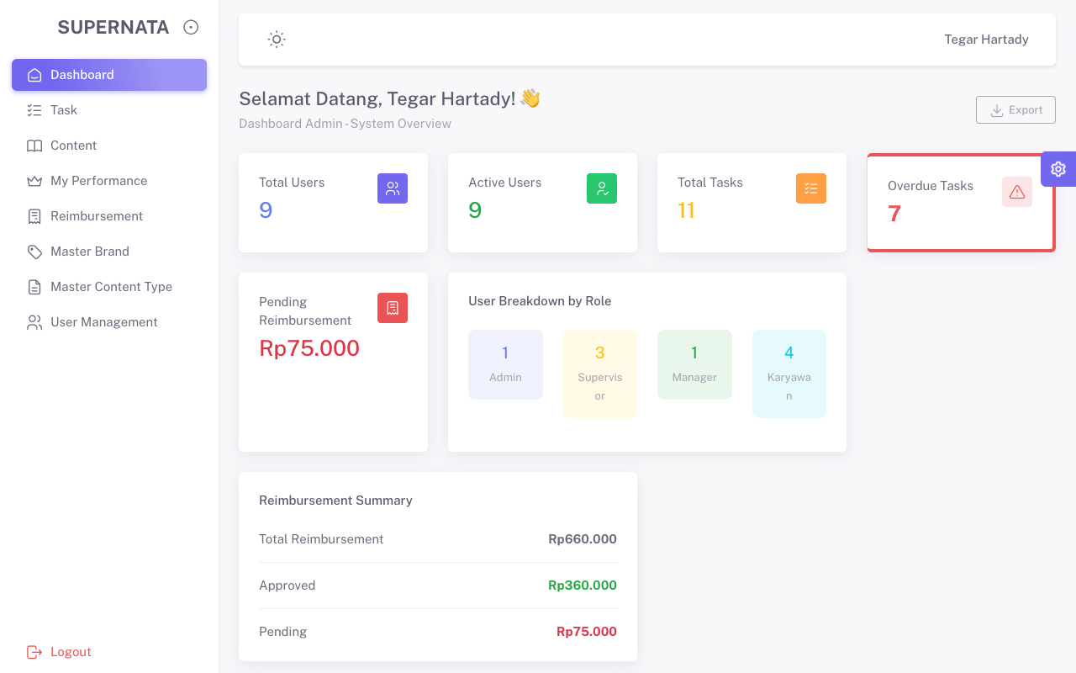
TC-002 | admin | Karyawan Home | / | Bisa mengakses halaman (200 OK) | Bisa mengakses halaman (200 OK) | Pass | 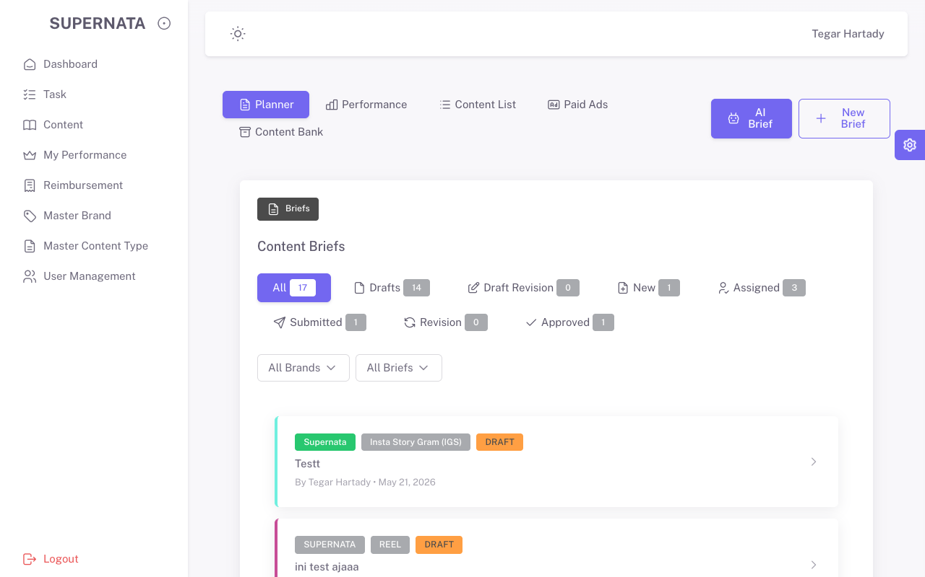
TC-003 | admin | Task | /tasks | Bisa mengakses halaman (200 OK) | Bisa mengakses halaman (200 OK) | Pass | 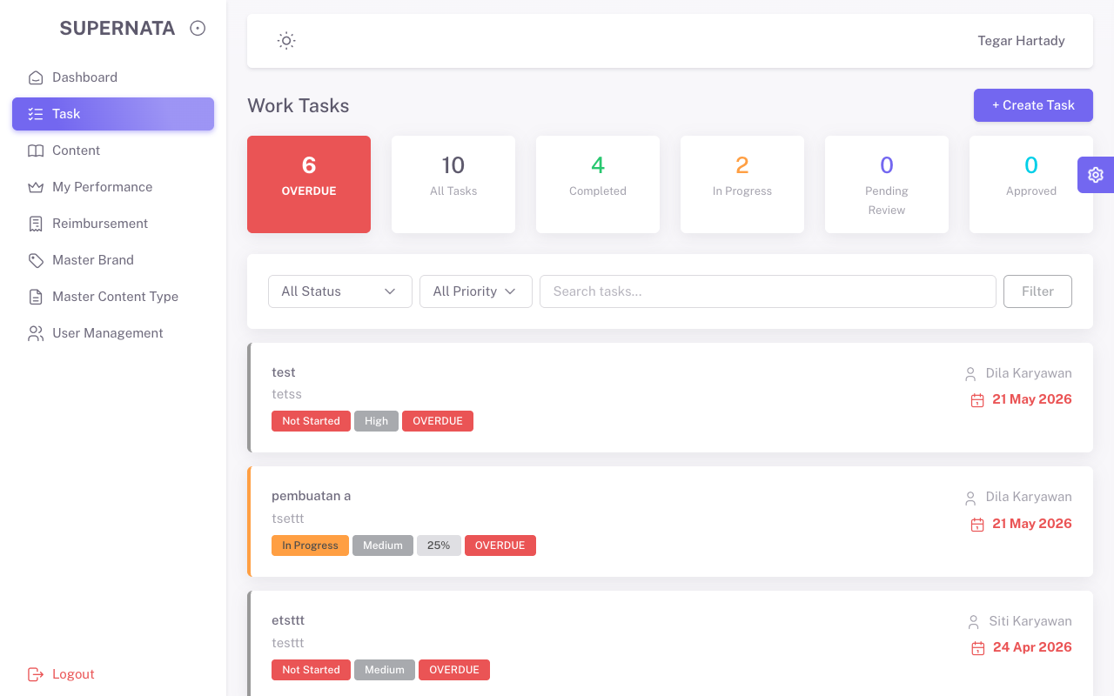
TC-004 | admin | Content | /pages-content | Bisa mengakses halaman (200 OK) | Bisa mengakses halaman (200 OK) | Pass | 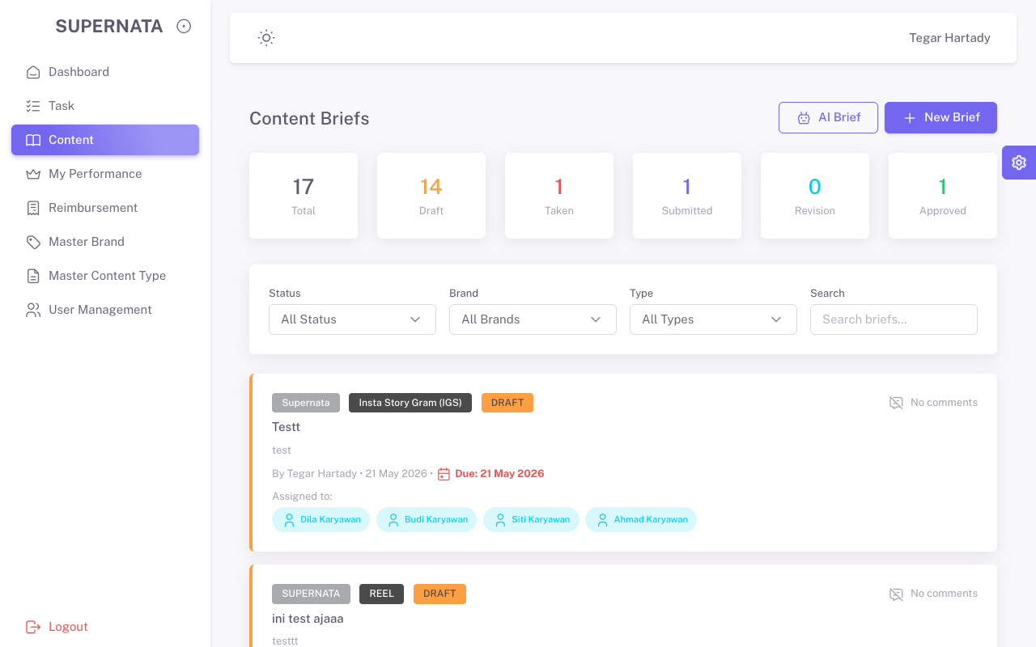
TC-005 | admin | My Performance | /pages-performance | Bisa mengakses halaman (200 OK) | Bisa mengakses halaman (200 OK) | Pass | 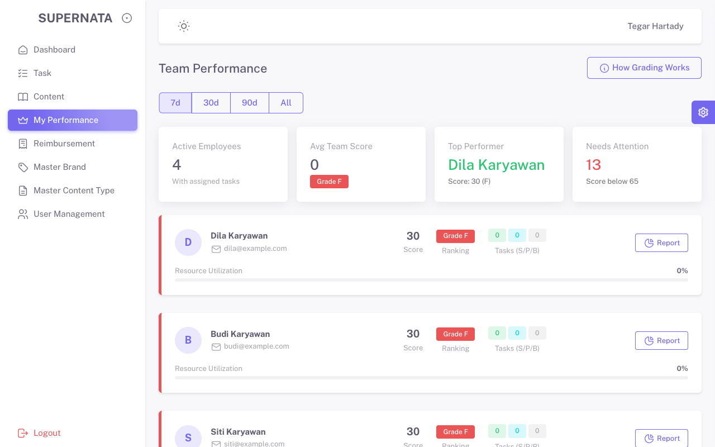
TC-006 | admin | Reimbursement | /pages-reimbursment | Bisa mengakses halaman (200 OK) | Bisa mengakses halaman (200 OK) | Pass | 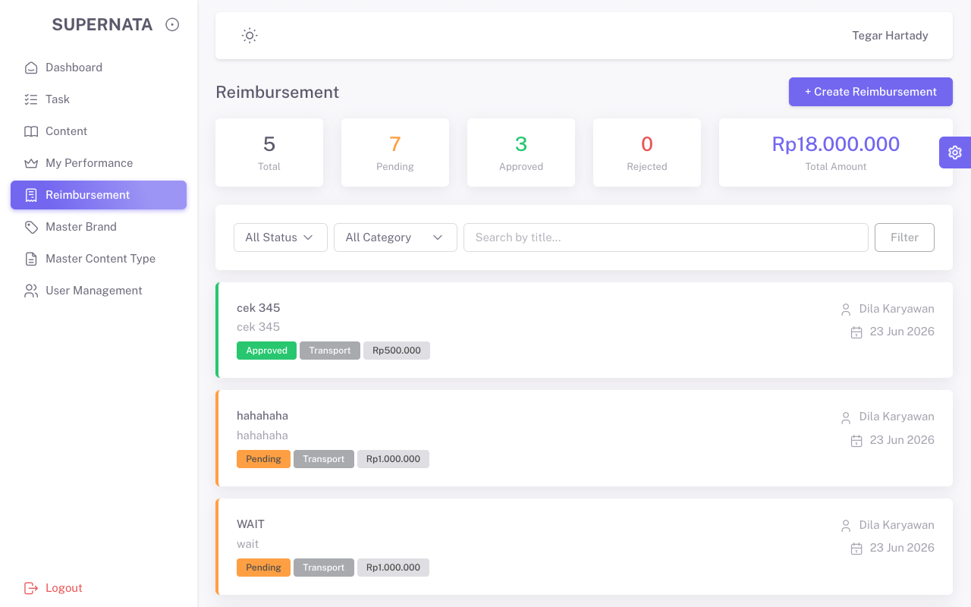
TC-007 | admin | Master Brand | /brands | Bisa mengakses halaman (200 OK) | Bisa mengakses halaman (200 OK) | Pass | 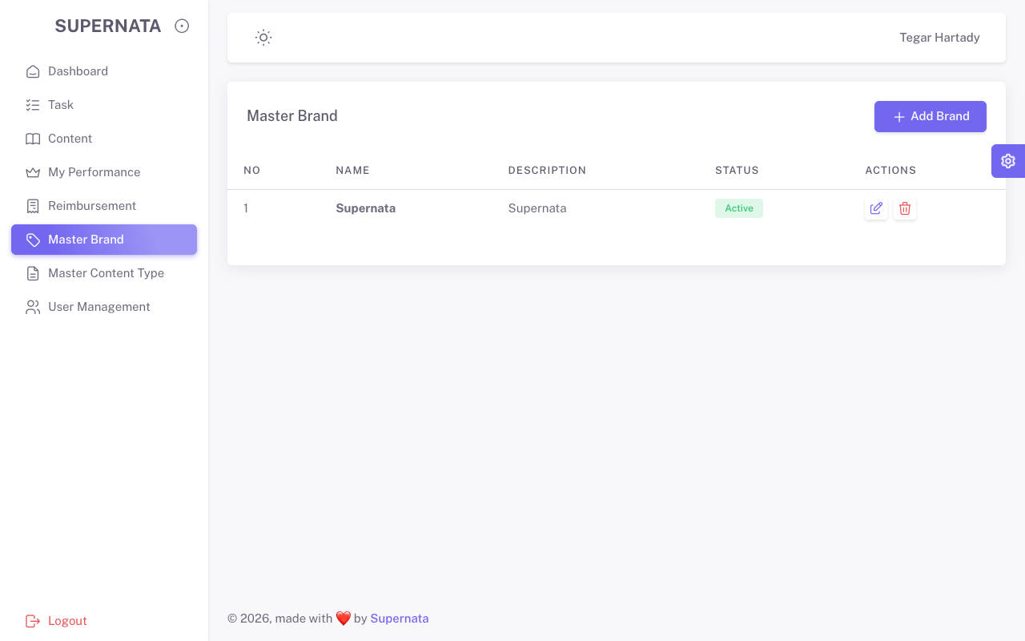
TC-008 | admin | Master Content Type | /content_types | Bisa mengakses halaman (200 OK) | Bisa mengakses halaman (200 OK) | Pass | 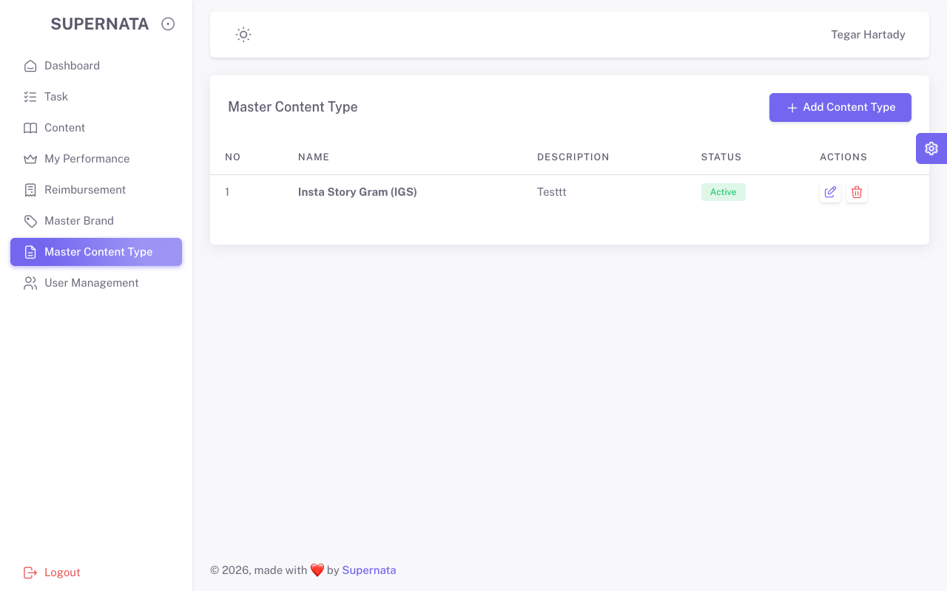
TC-009 | admin | User Management | /users | Bisa mengakses halaman (200 OK) | Bisa mengakses halaman (200 OK) | Pass | 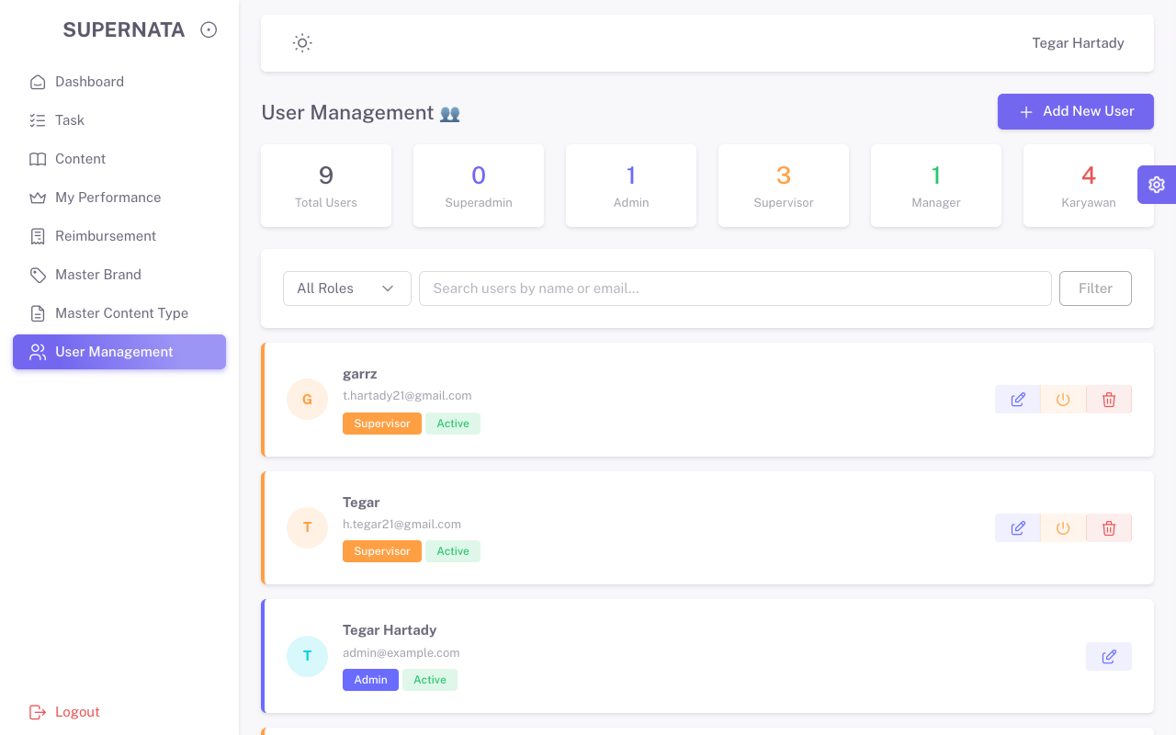
TC-010 | supervisor | Supervisor Dashboard | /supervisor-dashboard | Bisa mengakses halaman (200 OK) | Bisa mengakses halaman (200 OK) | Pass | 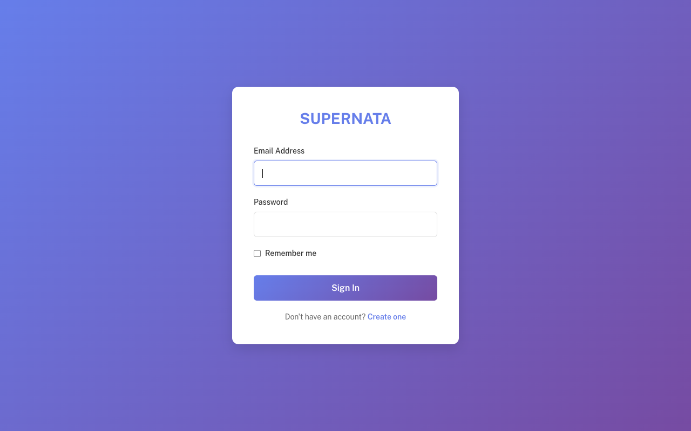
TC-011 | supervisor | Karyawan Home | / | Bisa mengakses halaman (200 OK) | Bisa mengakses halaman (200 OK) | Pass
TC-012 | supervisor | Task | /tasks | Bisa mengakses halaman (200 OK) | Bisa mengakses halaman (200 OK) | Pass
TC-013 | supervisor | Content | /pages-content | Bisa mengakses halaman (200 OK) | Bisa mengakses halaman (200 OK) | Pass
TC-014 | supervisor | My Performance | /pages-performance | Bisa mengakses halaman (200 OK) | Bisa mengakses halaman (200 OK) | Pass
TC-015 | supervisor | Reimbursement | /pages-reimbursment | Bisa mengakses halaman (200 OK) | Bisa mengakses halaman (200 OK) | Pass
TC-016 | karyawan | Karyawan Home | / | Bisa mengakses halaman (200 OK) | Bisa mengakses halaman (200 OK) | Pass | 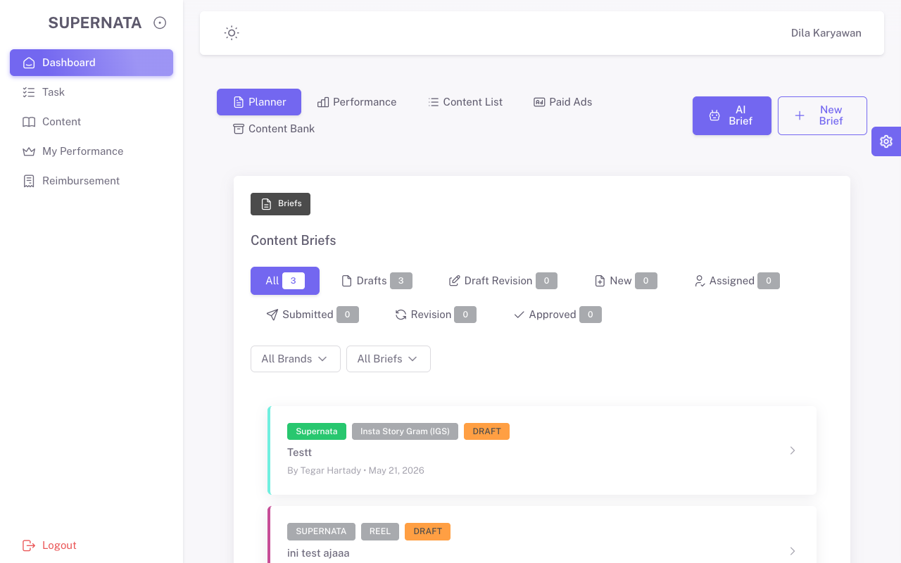
TC-017 | karyawan | Task | /tasks | Bisa mengakses halaman (200 OK) | Bisa mengakses halaman (200 OK) | Pass | 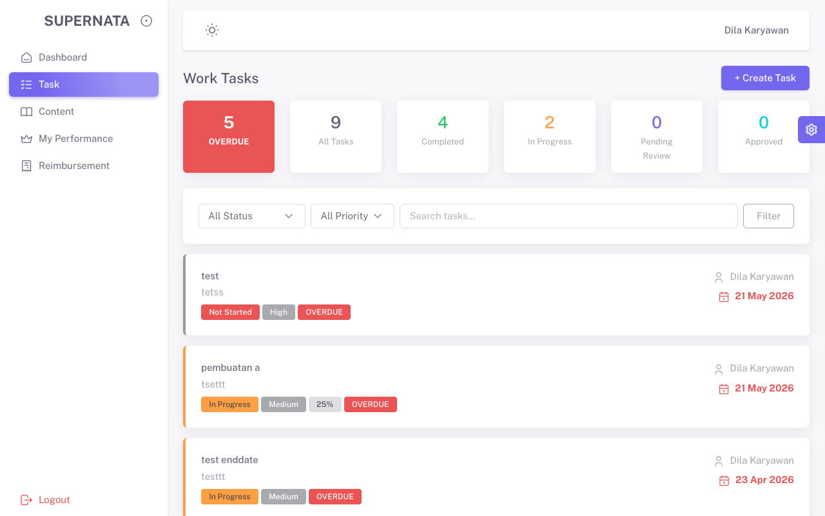
TC-018 | karyawan | Content | /pages-content | Bisa mengakses halaman (200 OK) | Bisa mengakses halaman (200 OK) | Pass | 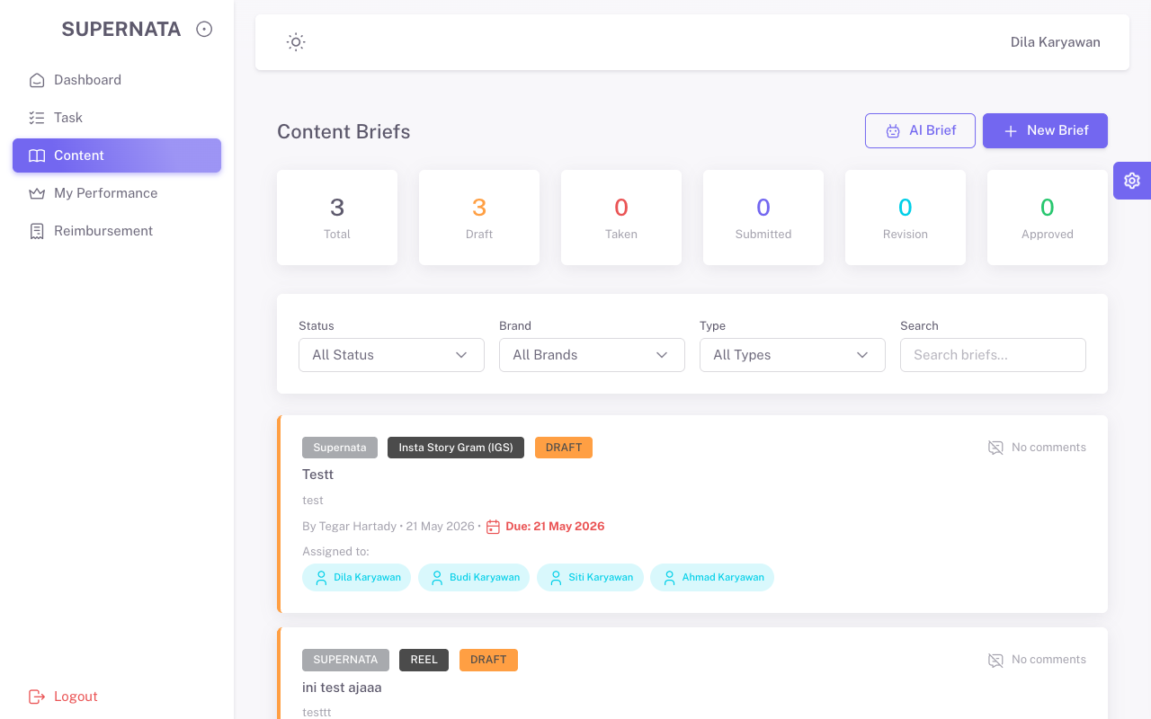
TC-019 | karyawan | My Performance | /pages-performance | Bisa mengakses halaman (200 OK) | Bisa mengakses halaman (200 OK) | Pass | 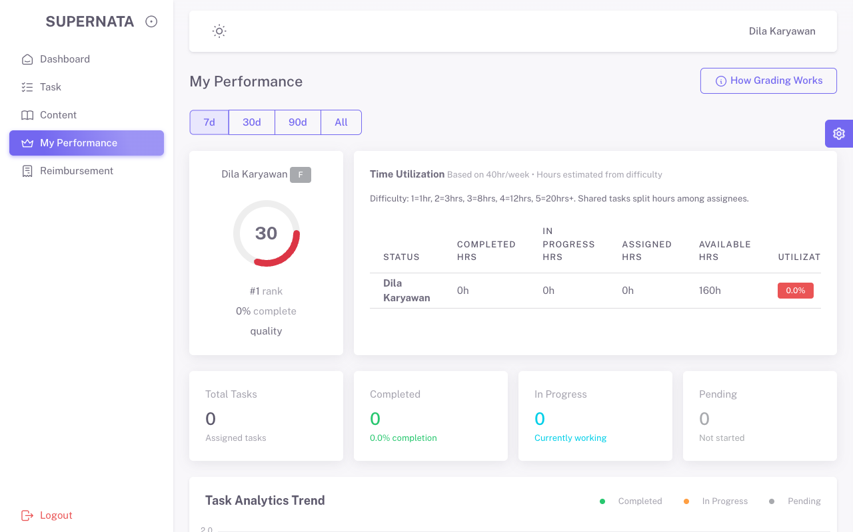
TC-020 | karyawan | Reimbursement | /pages-reimbursment | Bisa mengakses halaman (200 OK) | Bisa mengakses halaman (200 OK) | Pass | 